Hoja 1
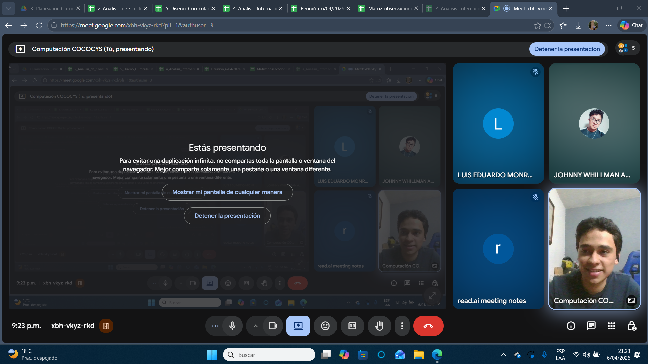
Nombre | Carnet
Johnny Whillman Aldana Osorio | 201807499
Luis Eduardo Monroy Perez | 201800918

